Tabelle1
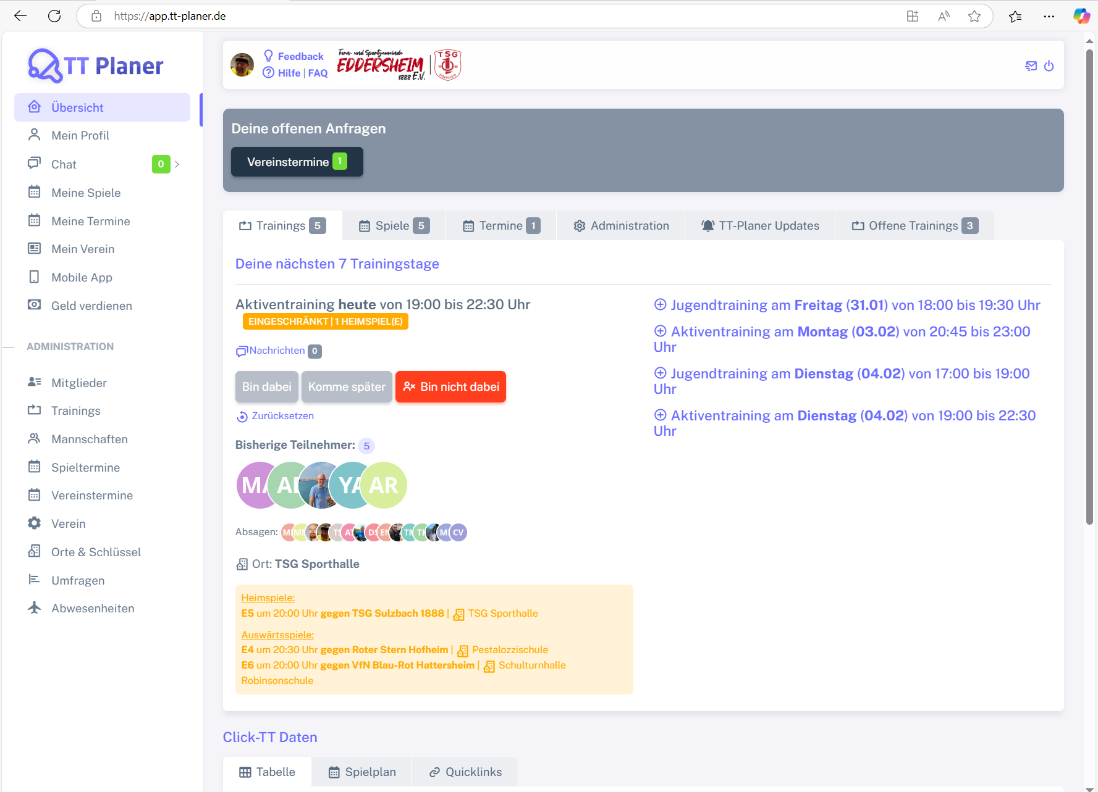
Control | Modus | subDeineOffenenAnfragen | pagTrainings | pagSpiele | pagTermine | pagAdministration | pagTTPlanerUpdates | pagOffeneTrainings | pagTabelle | pagSpielplan | pagQuicklinks | Action
Record/Selector | Modus |  |  |  |  |  |  |  |  |  |  | Action
Check defaults | <CHK>

